步骤
一、账号网址密码
店铺网址

二、操作流程
网址 | https://mms.pinduoduo.com/orders/list
对应视频
拼多多商家后台-订单查询-快速筛选选择全部-下单时间选择上月1日到最后一日-查询-批量导出-选择对账报表-生成报表-下载报表，最后把下载的数据插入数据库

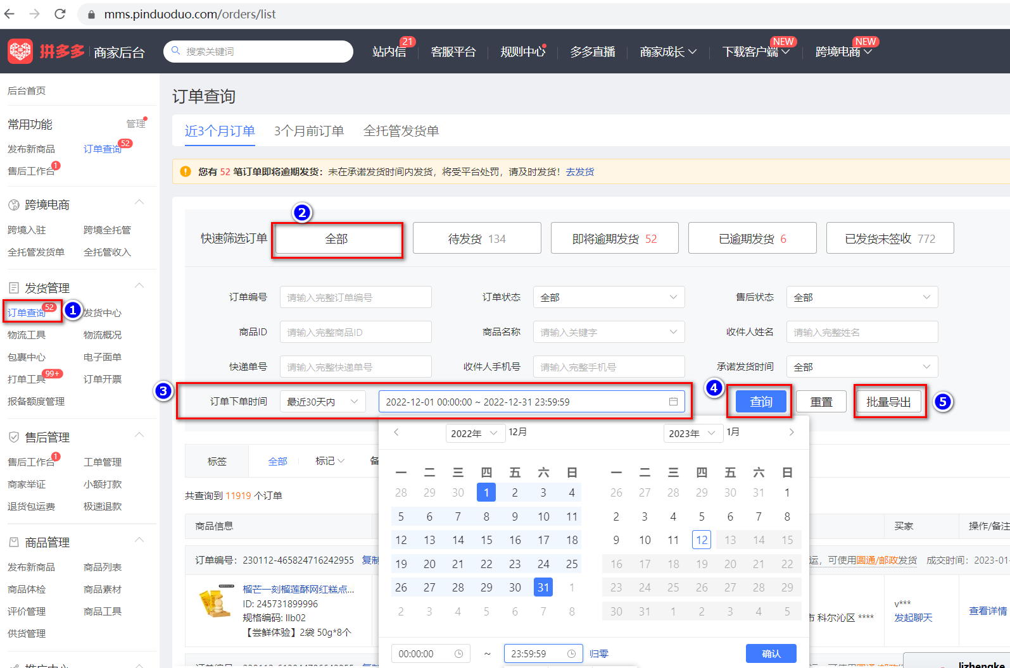

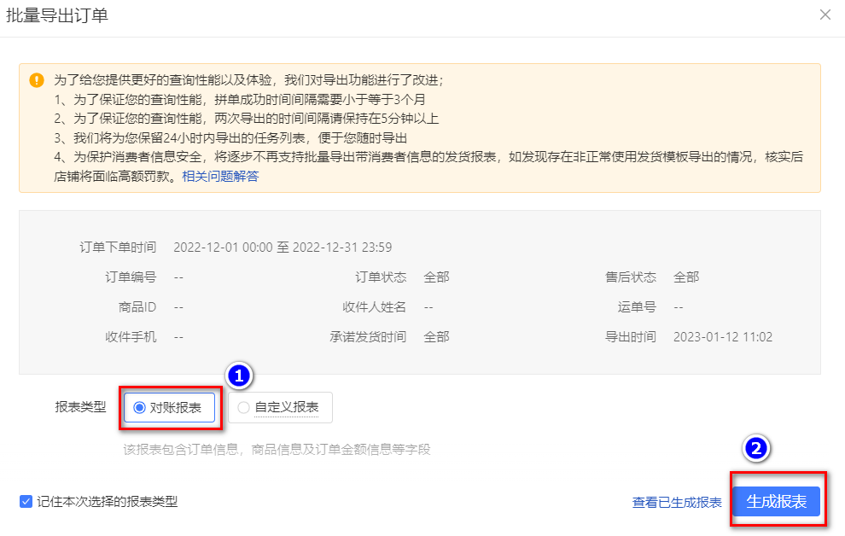

最后将导出或下载后的数据插入到数据库中 每个月运行一次

